schedule
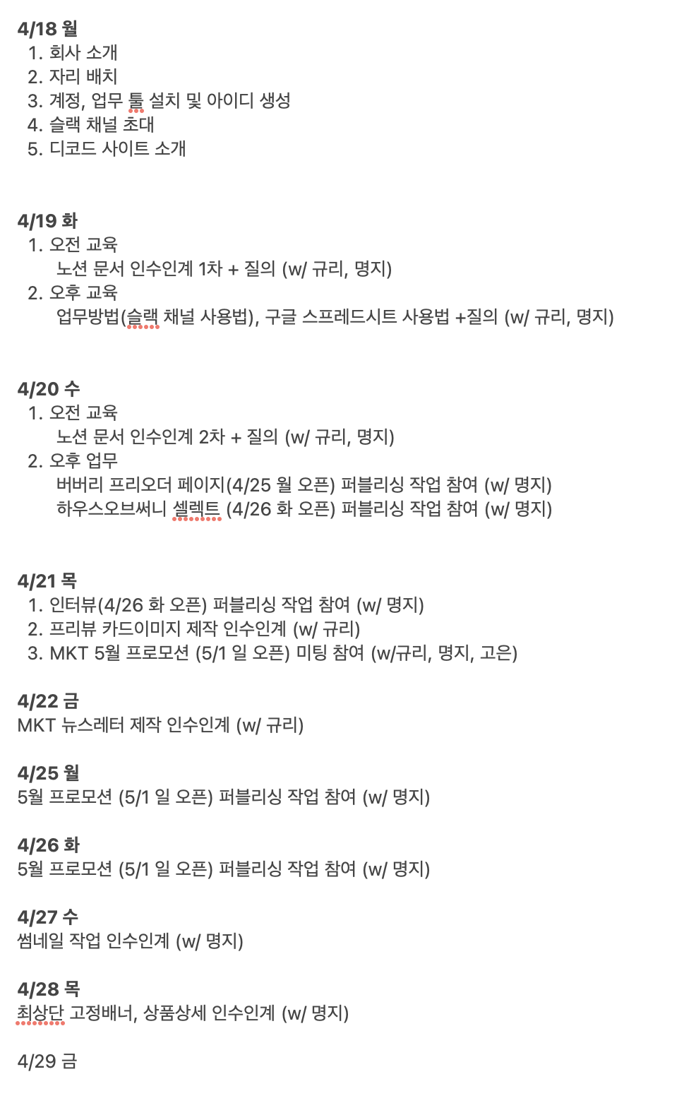
완료/날짜 | 해야할 일 | 비고
 | 다음주까지 내가 준비할 내용 1. HTML, CSS, JS 템플릿화하여 작업 용이하게 하기 2. CSS, JS 크로스 브라우징 코딩 적어놓기 3. 컴퓨터 바꿔주시면 맞춰서 세팅하기 (github, vscode, atom 등등) 4. 작업 요청 받고, 작업하고, 파일 올리는 방식이나 프로세스 정확히 알아두고 메모해두기 | 출퇴근시 디자인스케쥴 슬랙이랑 그룹웨어에 체크꼭하기!
 | slick api 공부하기
 | 크로스브라우징 문법 적어놓기 / 작업하면서 쭉 적고 나중에 이 외에도 있는지 여쭤보기
 | 업무적응 프로세스 짜주신데로 오전은 11시 오후는 4시정도에 일정 진행하는거로 알고있기

 | 수요일 / 뉴스레터 가르쳐준다고하심 (규리선임님), 실제 작업들 시작하면서 css나 템플릿 확인 및 나한테 맞게 편하게 정리
 | 목요일 / 상품상세 html

 | br 반응형, 1360 width 바디값 인식여부 확인

 | 프리오더 버버리 템플릿화하다가 끝남 > 셀렉트 뉴인 > 상세페이지 내용추가

 | 2주 후에 자리 옮기면 슬랙, 구름다리, 제플린은 추가로 깔기 / 포토샵 jpg파일저장 단축키 커맨드 물결? 저장하기여튼
 | 로그아웃 - 깃허브, 엑셀, 크롬, 포토샵?, 노션, 제플린,
 | 26화요일 점심 95김가연님
 | 28목요일 점심 회식?

